I. Část 1a
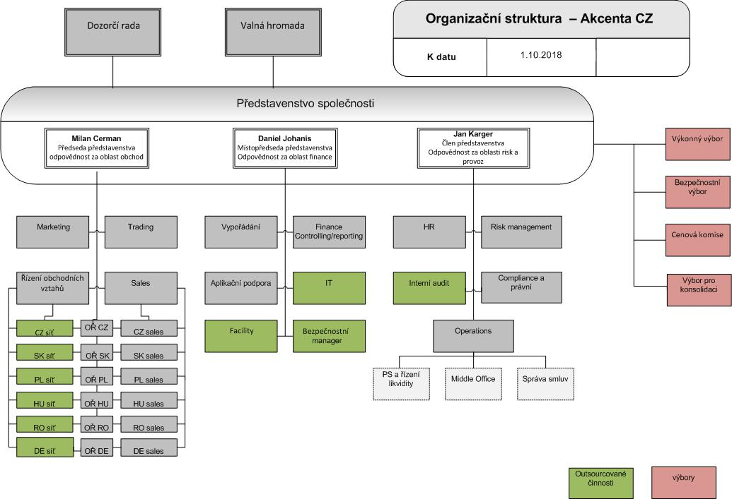
I. Část 1a
Organizační struktura povinné osoby

Organizační struktura povinné osoby |  | Vyhláška č. 163/2014 Sb., v platném znění, příloha 10

Informace platné k datu: | 2018-09-30
Počet obchodních míst |  | Bod 1 písm. h)
Počet pracovníků (přepočtený stav) | 81
Organizační struktura povinné osoby (znázorní se níže)

I. Část 3a
I. Část 3a
Grafické znázornění konsolidačního celku, jehož členem je povinná osoba, z hlediska vlastnického uspořádání

Grafické údaje o struktuře konsolidačního celku, jehož je povinná osoba součástí |  | Vyhláška č. 163/2014 Sb., v platném znění, příloha 10

Informace platné k datu: | 2018-09-30
Grafické znázornění konsolidačního celku, jehož členem je povinná osoba, z hlediska vlastnického uspořádání s vyznačením osob, které jsou zahrnuty do obezřetnostní konsolidace, a uvedením důvodu pro nezahrnutí do obezřetnostní konsolidace u ostatních osob |  | Bod 3 písm. c)
U daného subjektu stačí uvést příslušné číslo odůvodnění:
1 - není institucí, finanční institucí, podnikem pomocných služeb nebo společností spravující aktiva podle článku 18 odst. 8 nařízení (EU) č. 575/2013
2 - nezahrnutí subjektu z důvodu jeho velikosti, tj. subjekt splňuje podmínky podle článku 19 odst. 1 nařízení (EU) č. 575/2013
3 - subjekt není zahrnut z důvodů uvedených v článku 19 odst. 2 písm. a) nařízení (EU) č. 575/2013
4 - subjekt není zahrnut z důvodů uvedených v článku 19 odst. 2 písm. b) nařízení (EU) č. 575/2013
5 - subjekt není zahrnut z důvodů uvedených v článku 19 odst. 2 písm. c) nařízení (EU) č. 575/2013

Milan Lacina
Finanční holdingová osoba
nar. 3. 6. 1956
Bližná 186, 382 26 Černá v Pošumaví

AKCENTA GROUP SE
IČO: 28252900
Gočárova třída 312/52,
500 02 Hradec Králové
Bc. Jiří Macek
nar. 23. 4. 1974
Nerudova 837/14, 500 02 Hradec Králové
Invest & Property Consulting a.s.
IČO: 02319918
Španělská 770/12, Vinohrady
120 00 Praha 2
90,42 %
9,58 %

93 %
100 %
AKCENTA finanční a investiční a.s.
IČO: 27381471
Gočárova třída 312/52,
500 02 Hradec Králové
100 %
15 %
9 %
METROPOL SERVICES s.r.o.
IČO: 02404958
Gočárova třída 227/50,
500 02 Hradec Králové
7 %

AKCENTA CZ a.s.
IČO: 25163680
Salvátorská 931/8, Staré Město,
110 00 Praha 1

92,85 %

100 %
Československé úvěrní družstvo
IČO: 64946851
Gočárova třída 312/52,
500 02 Hradec Králové

NERUDOVA property s.r.o.
IČO: 04151640
Gočárova třída 227/50
500 02 Hradec Králové

AGILE Development s.r.o.
IČO 27483771
Dráby 542, Litomyšlské předměstí
566 01 Vysoké Mýto

PROAKCENT a.s.
IČO: 28807596
Gočárova třída 312/52,
500 02 Hradec Králové

100 %

AKCENTA LOGISTIC a.s.
IČO: 28807588
Gočárova třída 312/52,
500 02 Hradec Králové
100 %

I. Část 3b
I. Část 3b
Grafické znázornění konsolidačního celku, jehož členem je povinná osoba, z hlediska řízení

Grafické údaje o struktuře konsolidačního celku, jehož je povinná osoba součástí |  | Vyhláška č. 163/2014 Sb., v platném znění, příloha 10

Informace platné k datu: | 2018-09-30
Grafické znázornění konsolidačního celku, jehož členem je povinná osoba, z hlediska řízení s vyznačením osob, které jsou zahrnuty do obezřetnostní konsolidace, a uvedením důvodu pro nezahrnutí do obezřetnostní konsolidace u ostatních osob |  | Bod 3 písm. d)
U daného subjektu stačí uvést příslušné číslo odůvodnění:
1 - není institucí, finanční institucí, podnikem pomocných služeb nebo společností spravující aktiva podle článku 18 odst. 8 nařízení (EU) č. 575/2013
2 - nezahrnutí subjektu z důvodu jeho velikosti, tj. subjekt splňuje podmínky podle článku 19 odst. 1 nařízení (EU) č. 575/2013
3 - subjekt není zahrnut z důvodů uvedených v článku 19 odst. 2 písm. a) nařízení (EU) č. 575/2013
4 - subjekt není zahrnut z důvodů uvedených v článku 19 odst. 2 písm. b) nařízení (EU) č. 575/2013
5 - subjekt není zahrnut z důvodů uvedených v článku 19 odst. 2 písm. c) nařízení (EU) č. 575/2013

Struktura propojených osob skupiny AKCENTA | platnost k 30.9.2018

100
33
33,
3
Milan Lacina
Finanční holdingová osoba
nar. 3. 6. 1956
Bližná 186, 382 26 Černá v Pošumaví

AKCENTA GROUP SE
IČO: 28252900
Gočárova třída 312/52,
500 02 Hradec Králové
Bc. Jiří Macek
nar. 23. 4. 1974
Nerudova 837/14, 500 02 Hradec Králové
Invest & Property Consulting a.s.
IČO: 02319918
Španělská 770/12, Vinohrady
120 00 Praha 2
90,42 %
9,58 %

93 %
100 %
AKCENTA finanční a investiční a.s.
IČO: 27381471
Gočárova třída 312/52,
500 02 Hradec Králové
100 %
15 %
9 %
METROPOL SERVICES s.r.o.
IČO: 02404958
Gočárova třída 227/50,
500 02 Hradec Králové
7 %

AKCENTA CZ a.s.
IČO: 25163680
Salvátorská 931/8, Staré Město,
110 00 Praha 1

92,85 %

100 %
Československé úvěrní družstvo
IČO: 64946851
Gočárova třída 312/52,
500 02 Hradec Králové

NERUDOVA property s.r.o.
IČO: 04151640
Gočárova třída 227/50
500 02 Hradec Králové

AGILE Development s.r.o.
IČO 27483771
Dráby 542, Litomyšlské předměstí
566 01 Vysoké Mýto

PROAKCENT a.s.
IČO: 28807596
Gočárova třída 312/52,
500 02 Hradec Králové

100 %

AKCENTA LOGISTIC a.s.
IČO: 28807588
Gočárova třída 312/52,
500 02 Hradec Králové
100 %

